Pedidos
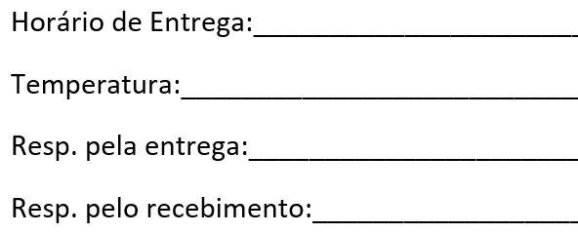
 |  |  |  |  | DOCUMENTO RETIDO PLANILHA DE PEDIDOS PADRONIZADOS |  |  |  |  |  |  | Identificação: REG-POP-CPR-001-2

 |  |  |  |  | Cliente: | 4-HOSPITAL VILA VELHA |  |  |  | Entrega: | 8:30 |  |  | Data: | 2024-07-04

 |  |  |  |  |  |  |  | LEITO |  |  |  |  |  |  | MÓDULO
Nr | N | M | D | E | Nr. Atend. | Paciente | Unidade | Nr. Leito | Mudou Leito? | Dieta | Volume (ml) | Horários | Via Adm | Embalagem | Módulo | Quantidade (GR ou ML) | Apresen-tação | Observações Gerais
1 |  |  |  |  | 2978514 | GIOVANNA AMORIM (RN DE ANGELA) | UTINEO | 1 |  | APTAMIL PRE TRANSITION | 45 | 12/15/18/21 | SOG | Seringa
2 |  |  |  |  | 2963119 | OLIVIA THOMAZINI (RN DE LILIANE ) | UTINEO | 10 |  | NAN SUPREME 1 1:30 | 40 | 12/15/18/21 | SOG | Frasco
3 |  |  |  |  | 2992232 | MELINA CIPRIANO CARLINI | ENFERMARIA | 606 |  | NESTOGENO 2 1:30 | 180 | 21 | ORAL | Frasco
4 |  |  |  |  | 2995499 | JOÃO BELO TOREZANI | ENFERMARIA | 613A |  | APTAMIL 2 PREMIUM 1:30 | 180 | 12/15/18/21 | ORAL | Frasco
5 |  |  |  |  | 2996674 | RICARDO DE SOUZA VALIATTI | ENFERMARIA | 607 |  | AGUA | 100 | 18/21 | SNE | Seringa | FIBER MAIS | 10 | MA
6
7
8
9
10
11
12
13
14
15
16
17
18
19
20
21
22
23
24
25
26
27
28
29
30
31
32
33
34
35
36
37
38
39
40
41
42
43
44
45
46
47
48
49
50
51
52
53
54
55
56
57
58
59
60
61
62
63
64
65
66
67
68
69
70
71
72
73
74
75
76
77
78
79
80

